Пропозиція_товари
Додаток №1 до Запиту №90_ІК
 | Форма цінової пропозиції

(Назва Учасника), надає свою пропозицію щодо участі у закупівлі Меблів офісних.
Відомості про підприємство |  |  | Повне найменування учасника – суб’єкта господарювання
 |  |  | Ідентифікаційний код за ЄДРПОУ або реєстраційний номер облікової картки платника податків
 |  |  | Реквізити (адреса - юридична та фактична, телефон, факс, телефон для контактів, e-mail, розрахунковий рахунок)
Відомості про особу (осіб), які уповноважені представляти інтереси Учасника |  |  | (Прізвище, ім’я, по батькові, посада, контактний телефон).
Допускаються будь-які аналоги з технічними та функціональними характеристиками не гірше наведених. Учаснику необхідно вказати модель (торгову марку), виробника, країну виробника та детально зазначати технічні характеристики продукції у відповідності до параметрів та вимог технічного опису даної таблиці та обов’язково надати фото. Вартість доставки та завантажувально-розвантажувальних робіт має бути врахована у вартість товару.
№ п/п | Технічні характеристики та опис |  |  | Кількість (шт.) | Ціна, за одиницю, (з урахуванням всіх податків і зборів) * | Вартість, грн., (з урахуванням всіх податків і зборів) *

 | Запит** | Технічне завдання | Пропозиція (вказати модель (торгову марку), виробника, країна виробника, параметри та характеристики продукції, фото обов'язково)
1 | 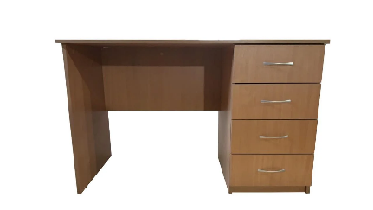 Стіл письмовий з ящиками (СТП-05) | Матеріал стільниці: ламінована ДСП; Тип столу: прямий; Тип розміщення:правий лівий Матеріал каркасу: ЛДСП Стиль: класика сучасний Висота:740 мм Глибина:600 мм Товщина стільниці:16 мм Ширина:1200 мм Функціональність:нерозсувний Оснащення:з ящиками |  | 2 |  | 0.00
2 |  Стілець Новий Стиль ISO-17 Black C-11 | Тип: стілець для відвідувачів Підстава: просте (4 ніжки) Макс. Навантаження: до 100 кг Матеріал обивки: тканина Матеріал корпуса метал Колір: чорний Розміри сидіння глибина сидіння: 410 мм; ширина сидіння: 470 мм Інші розміри висота: 805 мм Вага 5,5 кг |  | 15 |  | 0.00
3 | 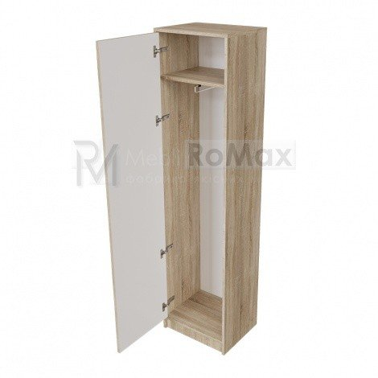 Пенал з вішаком та полицею | Пенал з ламінованого ДСП 18 мм, з металевим вішаком та полицею, розмір: ширина 500 мм, висота 2000мм, глибина 400 мм Комплектність пеналу: 1) Металева штанга для вішаків - 1 шт. 2) Полиця -1 шт. |  | 1 |  | 0.00
4 | 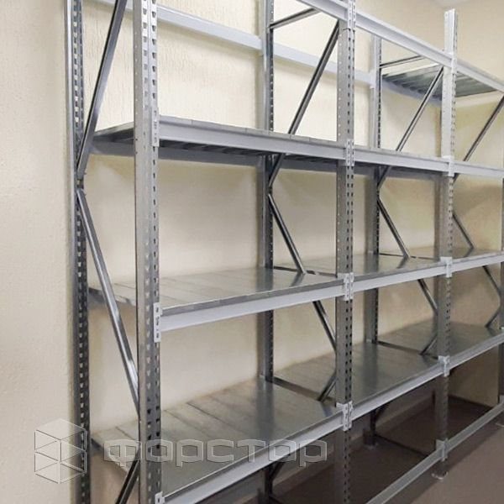 Поличковий стелаж із 3х секцій | Матеріал: метал оцинкований; Висота: 2200мм; Глибина: 500мм; Довжина: 3600мм, 1200мм, 2500мм; Розмір 1 секції 2200*3600*500-5п Розмір 2 секції 2200*1200*500-5п Розмір 3 секції 2200*2500*500-5п На стелажі розміщено 5 полиць Тип полиць-з каркасами під ДСП Навантаження на полицю до 400кг |  | 1 |  | 0.00
Всього вартість пропозиції, грн* |  |  |  |  |  | 0.00
* Харківська обласна організація Товариство Червоного Хреста України є громадською неприбутковою організацією і просить надати максимальні знижки на товар, вказаний у ціновій пропозиції.
**Закупівля відбувається одним лотом.
Інформація для Учасника: -Цінова пропозиція приймається до розгляду виключно згідно форми даного Додатку. -Учасник несе відповідальність за правильність розрахованих одиничних розцінок та загальної вартості пропозиції, за коректність всіх формул та розрахунків у даній формі, зміна або корегування вартості після етапу розкриття пропозицій не допускається. -Всі документи мають бути заповнені Учасником без винятку, відсутність будь-якої інформації може призвести до анулювання пропозиції. -Вартість одиниці товару та загальну вартість пропозиції потрібно заповнювати у гривнях, зазначаючи цифрове значення, яке має не більше двох знаків після коми. -Учасник має надати в електронному вигляді цінову пропозицію у формі даного додатку з підписом та печаткою та окремо у форматі Excel.
Умови оплати % ______________________(Прописати)
Термін поставки з моменту укладення договору, календарних днів ________________________(Прописати)
Місце поставки товарів: м. Харків (точна адреса буде надана переможцю закупівлі під час підписання договору).

Ми погоджуємось, що всі витрати, пов’язані з доставкою товару, завантажувально-розвантажувальними роботами здійснюються за рахунок Постачальника .
Ми погоджуємося та ознайомлені з умовами типового Договору Харківської обласної організації ТЧХУ (Додаток №2 до Запиту).
Ми погоджуємося з умовами, що Замовник має право розділити дану закупівлю між декількома постачальниками за умови наявності більш вигідних умов на різні позиції.
Ми погоджуємося з умовами, що Ви можете відхилити нашу чи всі надані пропозиції, та розуміємо, що Ви не обмежені у прийнятті будь-якої іншої пропозиції з більш вигідними для Вас умовами.
Ми погоджуємось зафіксувати цінову пропозицію протягом 90 днів календарних днів з моменту подачі
Подаючи свою пропозицію ми підтверджуємо повну комплектацію та відповідність умовам зазначеним в Запиті.
Учасники повинні надсилати цінові пропозиції з підписом і печаткою (за наявності)
 | Дата:

 | Керівник організації/ФОП:____________________________ ( ____________________)
 | МП підпис ПІБ

